상품제안서
[카카오골프공] R3 골프공 3알 + 골프장갑 튜브 남성용 왼손 1개 (23호, 24호) 선택 | 상품코드: F26215

 |  |  |  |  |  |  | 02-412-0044 | www.easy1.co.kr
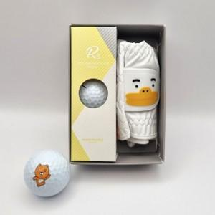

【상세/제작정보】 | 라벨지 별도 문의

【인쇄/포장옵션】 | / 포장지포장

【공급단가】 | 수량 | 5~ | 10~ | 30~ | 50~ | 100~
*VAT별도 | 단가 | 17,040원 | 16,770원 | 16,360원 | 15,950원 | 15,680원

【상품 URL】 | https://dev.easy1.co.kr:443/src/goods_detail.php?gdno=26215

